상품제안서
드리온 가정용 GaN PD 25W C포트1구 케이블미포함 (화이트) | 상품코드: F29776

 |  |  |  |  |  |  | 02-412-0044 | www.easy1.co.kr
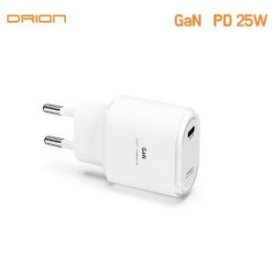

【상세/제작정보】 | ＊케이블미포함제품

【인쇄/포장옵션】 | 레이저 / 시판박스

【공급단가】 | 수량 | 100~ | 300~ | 500~ | 1,000~ | 3,000~
*VAT별도 | 단가 | 2,600원 | 2,560원 | 2,500원 | 2,400원 | 2,300원

【상품 URL】 | https://dev.easy1.co.kr:443/src/goods_detail.php?gdno=29776

